상품제안서
아이제나흐 에센 대용량 3단찜솥 32cm | 상품코드: S45073

 |  |  |  |  |  |  | 02-713-8555 | www.synergygift.co.kr
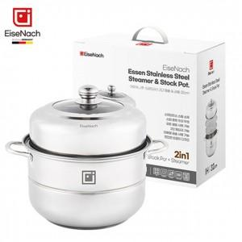

【상세/제작정보】

【인쇄/포장옵션】 | 스티커 / 포장불가능

【공급단가】 | 수량 | 20~ | 50~ | 100~ | 300~ | 1,000~
*VAT별도 | 단가 | 18,850원 | 17,830원 | 16,960원 | 16,530원 | 16,240원

【상품 URL】 | https://synergygift.co.kr:443/src/goods_detail.php?gdno=45073

